Estadísticas
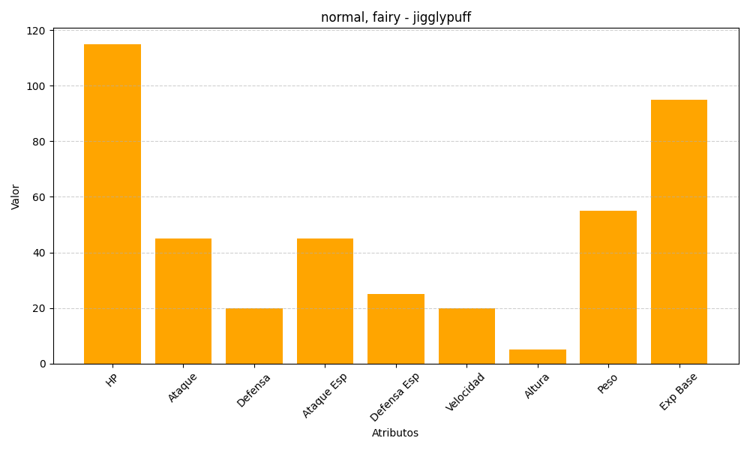
ID | Nombre | Tipo | HP | Ataque | Defensa | Ataque Especial | Defensa Especial | Velocidad | Altura | Peso | Experiencia Base
39 | jigglypuff | normal, fairy | 115 | 45 | 20 | 45 | 25 | 20 | 5 | 55 | 95

